Лист1
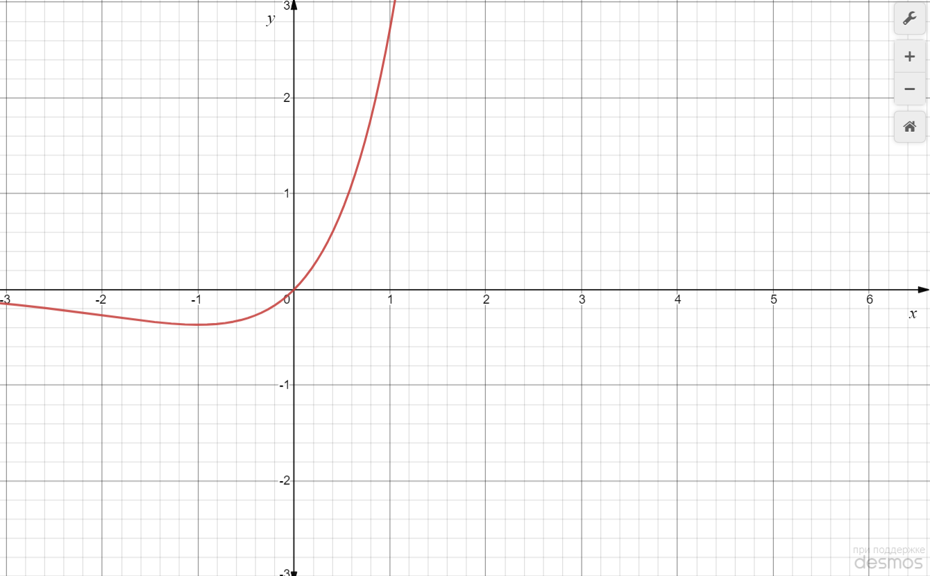
Порядок виконання роботи 1. Вивчити метод квадратичної інтерполяції. 2. Знайти точку мінімуму або максимуму функції на відрізку [a, b] за методом квадратичної інтерполяції. Точку c визначити та- ким чином, що А=(b- а)/4. Варіант згідно з номером у списку групи.

Варіант 11: | f (x) = x ex, [–2; 0].

Судячи по графіку функції та заданому інтервалу, будемо шукати точку мінімуму на відрізку [-2;0] методом квадратичної інтерполяції.
А=(b- а)/4 = (0 - (-2))/4 = 0.5
H = 0.5
e = 0.1

Обчислювальна процедура має такі кроки:
Крок 1:
Обчислити f (A) і f (A + H):
f(A)= f(0,5) = 0,5*e^0,5 = 0.824
f(A+H)= f(1) = 1*e^1 = 2.718

Крок 2:
Так як f (A) < f (A + H), то беремо за третю точку А – Н і обчислюємо f (А – Н):
f(A-H)= f(0) = 0*e^0 = 0

Крок 3:
Використовуючи ці три точки, знайти δ з рівняння
де a = A-H = 0 , b = A+H = 1, c = A = 0,5.

1/2 (0+1)+ (0,5 (0−2,718)∗(1−0,5)∗(0,5−0))/((1−0,5)∗0+(0,5−0)∗2,718+(0−1)∗0,824)=−0,135
δ1 =

Обчислимо f(δ) = (-0,135)*e^(-0,135) = - 0,118

Крок 4:
Перевіряємо на точність:
Так як | f(δ) - f(a) |= 0,118 > 0,1 , то продовжуємо процедуру
Точка з найбільшим значенням b відкидається

Крок 5:
Використовуючи ці три точки, знайти δ з рівняння
де a = δ1 = -0,135 , b = A = 0,5, c = A-H = 0.

1/2 (−0,135+0,5)+ (0,5 (−0,118−0,824)∗(0,5−0)∗(0−(−0,135)))/((0,5−0)∗(−0,118)+(0−(−0,135))∗0,824+(−0,135−0,5)∗0)=0,237
δ2 =

Обчислимо f(δ2) = (0,237)*e^(0,237) = 0,3

Крок 6:
Перевіряємо на точність:
Так як | f(δ2) - f(a) |= 0,418 > 0,1 , то продовжуємо процедуру
Точка з найбільшим значенням b відкидається

Крок 7:
Використовуючи ці три точки, знайти δ з рівняння
де a = -0,135; b = 0,237; c = 0;

1/2 (−0,135+0,237)+ (0,5 (−0,118−0,3)∗(0,237−0)∗(0−(−0,135)))/((0,237−0)∗(−0,118)+(0−(−0,135))∗0,3+(−0,135−0,237)∗0)=−0,483
δ3 =

Обчислимо f(δ3) = (-0,483)*e^(-0,483) = -0,238

Крок 8:
Перевіряємо на точність:
Так як | f(δ3) - f(a) |= 0,12 > 0,1 , то продовжуємо процедуру
Точка з найбільшим значенням b відкидається

Крок 9:
Використовуючи ці три точки, знайти δ з рівняння
де a = -0,483; b = 0; c = -0,135.

1/2 (−0,483+0)+ (0,5 (−0,238−0)∗(0−(−0,135))∗(−0,135−(−0,483)))/((0−(−0,135)∗(−0,238)+(−0,135−(−0,483)∗0+(−0,483−0)∗(−0,135))=−0,411
δ4 =

Обчислимо f(δ4) = (-0,411)*e^(-0,411) = - 0,272

Крок 10:
Перевіряємо на точність:
Так як | f(δ4) - f(a) |= 0,034 < 0,1 , то закінчуємо процедуру

Отже, отримана точка мінімального значення функції x = -0,5.

